Bénin
 | Bénin - COURBE DES TAUX 21/04/2023

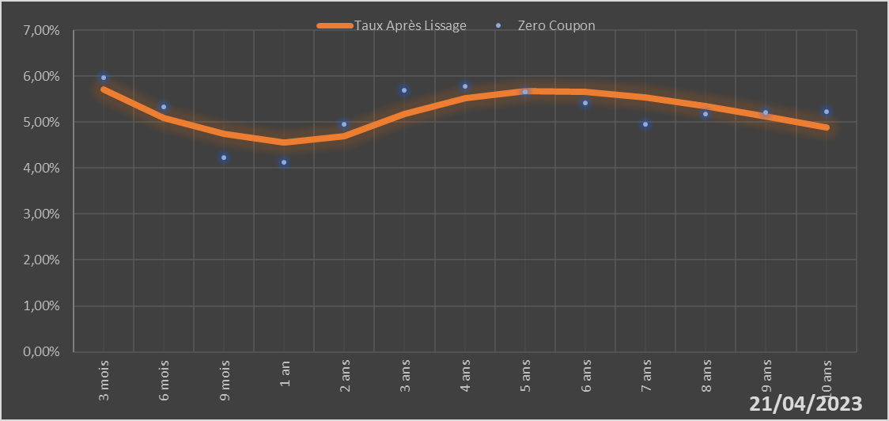

 |  | Maturité | Zero Coupon | Taux Après Lissage
 |  | 3 mois | 5.9724% | 5.7030%
 |  | 6 mois | 5.3251% | 5.0969%
 |  | 9 mois | 4.2368% | 4.7390%
 |  | 1 an | 4.1310% | 4.5561%
 |  | 2 ans | 4.9513% | 4.6866%
 |  | 3 ans | 5.6936% | 5.1684%
 |  | 4 ans | 5.7842% | 5.5208%
 |  | 5 ans | 5.6563% | 5.6744%
 |  | 6 ans | 5.4255% | 5.6649%
 |  | 7 ans | 4.9510% | 5.5432%
 |  | 8 ans | 5.1765% | 5.3519%
 |  | 9 ans | 5.2030% | 5.1221%
 |  | 10 ans | 5.2292% | 4.8752%

2023-04-21
oui

Bénin

Burkina
 | Burkina - COURBE DES TAUX 21/04/2023

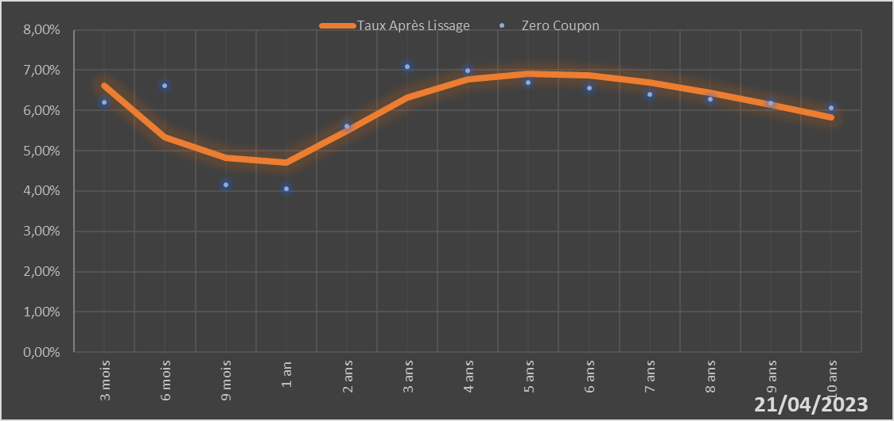

 |  | Maturité | Zero Coupon | Taux Après Lissage
 |  | 3 mois | 6.2001% | 6.6046%
 |  | 6 mois | 6.6236% | 5.3366%
 |  | 9 mois | 4.1612% | 4.8157%
 |  | 1 an | 4.0598% | 4.7009%
 |  | 2 ans | 5.6126% | 5.4916%
 |  | 3 ans | 7.0866% | 6.3190%
 |  | 4 ans | 6.9952% | 6.7686%
 |  | 5 ans | 6.6945% | 6.9175%
 |  | 6 ans | 6.5477% | 6.8647%
 |  | 7 ans | 6.3966% | 6.6855%
 |  | 8 ans | 6.2880% | 6.4320%
 |  | 9 ans | 6.1757% | 6.1399%
 |  | 10 ans | 6.0620% | 5.8326%

2023-04-21
oui

Burkina

Cote d'Ivoire
 | Cote d'ivoire - COURBE DES TAUX 21/04/2023

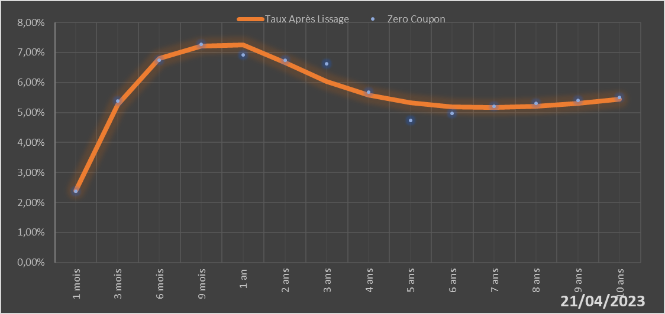

 |  | Maturité | Zero Coupon | Taux Après Lissage
 |  | 1 mois | 2.3744% | 2.4025%
 |  | 3 mois | 5.3869% | 5.2710%
 |  | 6 mois | 6.7392% | 6.8002%
 |  | 9 mois | 7.2777% | 7.2134%
 |  | 1 an | 6.9192% | 7.2595%
 |  | 2 ans | 6.7340% | 6.6656%
 |  | 3 ans | 6.6207% | 6.0322%
 |  | 4 ans | 5.6771% | 5.5870%
 |  | 5 ans | 4.7305% | 5.3181%
 |  | 6 ans | 4.9709% | 5.1883%
 |  | 7 ans | 5.2109% | 5.1625%
 |  | 8 ans | 5.3106% | 5.2116%
 |  | 9 ans | 5.4103% | 5.3130%
 |  | 10 ans | 5.5110% | 5.4495%

2023-04-21
oui

Cote d'ivoire

Guinée-Bissau
 | Guinée-Bissau - COURBE DES TAUX 21/04/2023

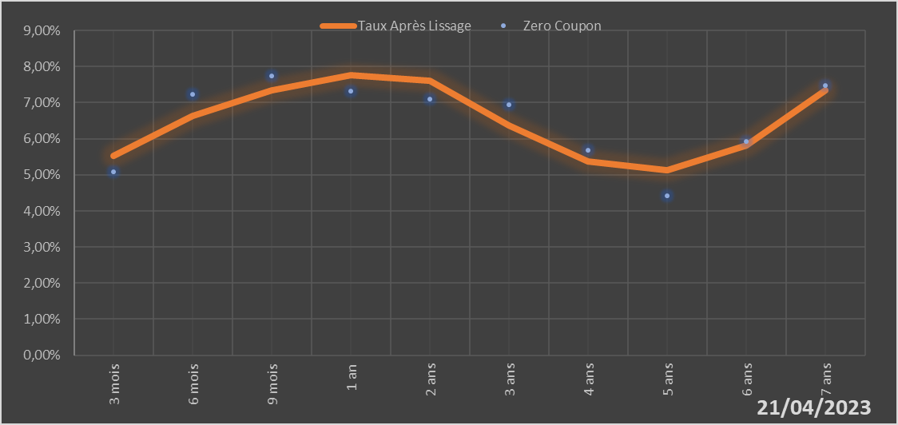

 |  | Maturité | Zero Coupon | Taux Après Lissage
 |  | 3 mois | 5.0890% | 5.5317%
 |  | 6 mois | 7.2355% | 6.6301%
 |  | 9 mois | 7.7327% | 7.3503%
 |  | 1 an | 7.3246% | 7.7702%
 |  | 2 ans | 7.0927% | 7.6175%
 |  | 3 ans | 6.9345% | 6.3693%
 |  | 4 ans | 5.6855% | 5.3642%
 |  | 5 ans | 4.4249% | 5.1375%
 |  | 6 ans | 5.9306% | 5.8183%
 |  | 7 ans | 7.4826% | 7.3443%

2023-04-21
oui

Guinée-Bissau

Mali
 | Mali - COURBE DES TAUX 21/04/2023

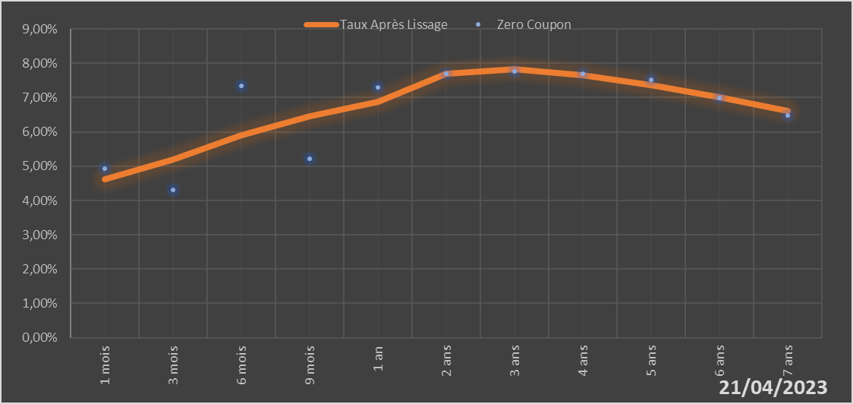

 |  | Maturité | Zero Coupon | Taux Après Lissage
 |  | 1 mois | 4.9243% | 4.6196%
 |  | 3 mois | 4.3027% | 5.2027%
 |  | 6 mois | 7.3325% | 5.9094%
 |  | 9 mois | 5.2054% | 6.4527%
 |  | 1 an | 7.3025% | 6.8671%
 |  | 2 ans | 7.6873% | 7.6959%
 |  | 3 ans | 7.7599% | 7.8247%
 |  | 4 ans | 7.6953% | 7.6573%
 |  | 5 ans | 7.5126% | 7.3578%
 |  | 6 ans | 6.9943% | 6.9994%
 |  | 7 ans | 6.4698% | 6.6190%

2023-04-21
oui

Mali

Niger
 | Niger - COURBE DES TAUX 21/04/2023

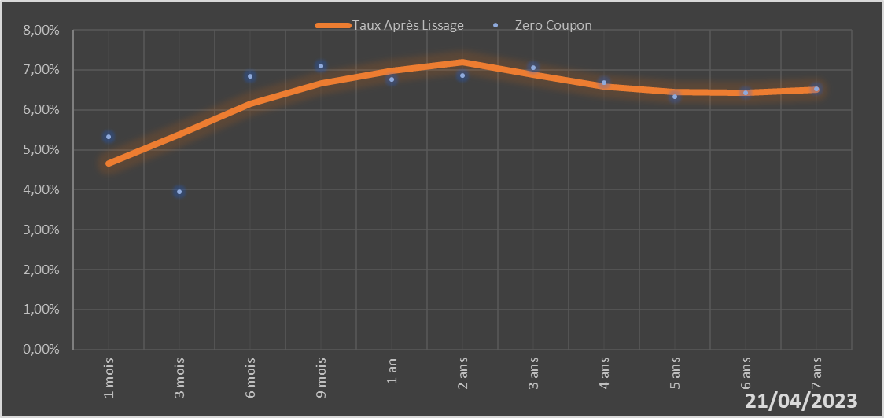

 |  | Maturité | Zero Coupon | Taux Après Lissage
 |  | 1 mois | 5.3171% | 4.6608%
 |  | 3 mois | 3.9411% | 5.3786%
 |  | 6 mois | 6.8470% | 6.1572%
 |  | 9 mois | 7.1059% | 6.6648%
 |  | 1 an | 6.7654% | 6.9765%
 |  | 2 ans | 6.8691% | 7.1925%
 |  | 3 ans | 7.0570% | 6.8752%
 |  | 4 ans | 6.6904% | 6.5863%
 |  | 5 ans | 6.3206% | 6.4405%
 |  | 6 ans | 6.4252% | 6.4270%
 |  | 7 ans | 6.5288% | 6.5089%

2023-04-21
oui

Niger

Sénégal
 | Sénégal - COURBE DES TAUX 21/04/2023

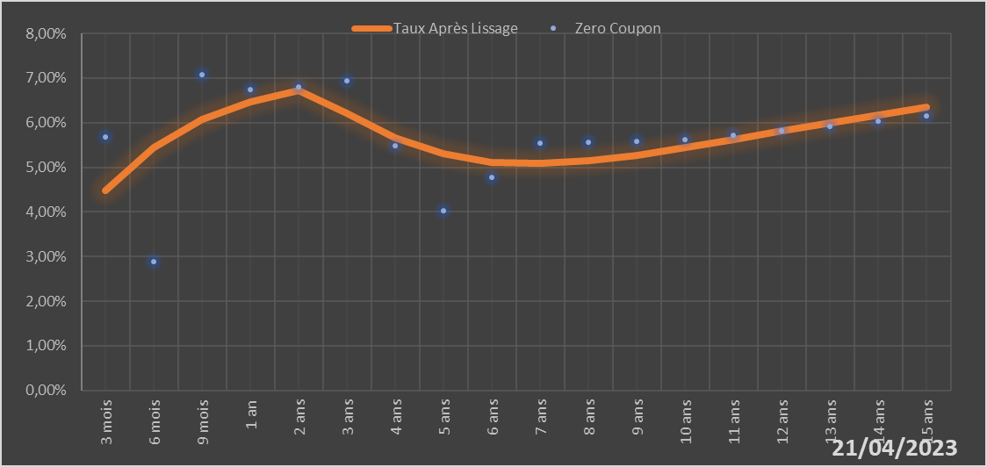
 |  | Maturité | Zero Coupon | Taux Après Lissage
 |  | 3 mois | 5.6834% | 4.4810%
 |  | 6 mois | 2.8866% | 5.4349%
 |  | 9 mois | 7.0778% | 6.0712%
 |  | 1 an | 6.7402% | 6.4697%
 |  | 2 ans | 6.8011% | 6.7304%
 |  | 3 ans | 6.9431% | 6.2102%
 |  | 4 ans | 5.4879% | 5.6676%
 |  | 5 ans | 4.0278% | 5.2996%
 |  | 6 ans | 4.7837% | 5.1171%
 |  | 7 ans | 5.5453% | 5.0802%
 |  | 8 ans | 5.5676% | 5.1441%
 |  | 9 ans | 5.5910% | 5.2721%
 |  | 10 ans | 5.6153% | 5.4373%
 |  | 11 ans | 5.7154% | 5.6210%
 |  | 12 ans | 5.8178% | 5.8108%
 |  | 13 ans | 5.9229% | 5.9991%
 |  | 14 ans | 6.0311% | 6.1808%
 |  | 15 ans | 6.1430% | 6.3534%

2023-04-21
oui

Sénégal

Togo
 | Togo - COURBE DES TAUX 21/04/2023

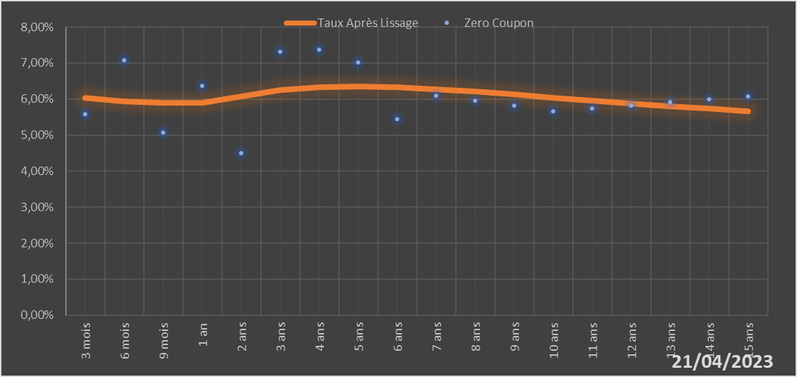
 |  | Maturité | Zero Coupon | Taux Après Lissage
 |  | 3 mois | 5.5811% | 6.0395%
 |  | 6 mois | 7.0817% | 5.9353%
 |  | 9 mois | 5.0716% | 5.8989%
 |  | 1 an | 6.3754% | 5.9042%
 |  | 2 ans | 4.4985% | 6.0757%
 |  | 3 ans | 7.3104% | 6.2440%
 |  | 4 ans | 7.3781% | 6.3349%
 |  | 5 ans | 7.0080% | 6.3581%
 |  | 6 ans | 5.4424% | 6.3338%
 |  | 7 ans | 6.0956% | 6.2793%
 |  | 8 ans | 5.9544% | 6.2072%
 |  | 9 ans | 5.8108% | 6.1261%
 |  | 10 ans | 5.6648% | 6.0419%
 |  | 11 ans | 5.7457% | 5.9582%
 |  | 12 ans | 5.8259% | 5.8775%
 |  | 13 ans | 5.9062% | 5.8009%
 |  | 14 ans | 5.9871% | 5.7291%
 |  | 15 ans | 6.0692% | 5.6624%

2023-04-21
oui

Togo

